1018
문제 번호 | 출제자 | #문제 형태 | #지역 | #예상/기출 | #대주제 | #소주제 키워드 | #제시문 유무 | #제시문 사진 유무
1018 | 연준 18 | 구상형 | 공통 | 예상문제 | 교육복지 | 교육 복지 / 교육 평등 / 정의로운 차등 | 있음 | 있음

제시문 사진 |  |  |  |  | 제시문 글 |  |  |  | 문제 | 답안 (키워드)
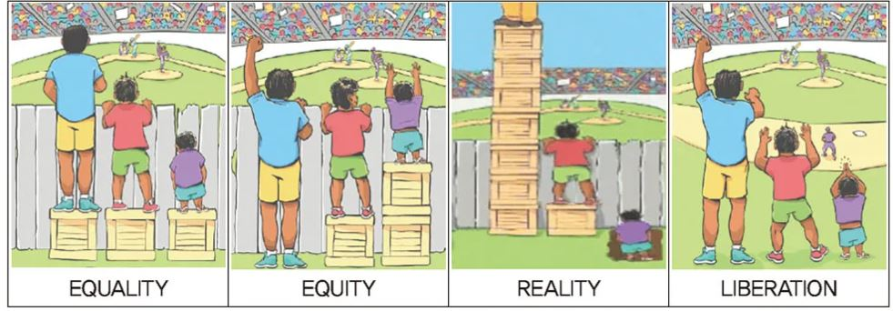 |  |  |  |  | 최근 들어 우리 사회는 어느 때보다 평등, 공정에 대한 관심이 높다. 그간 우리는 교육이 계층 이동의 사다리 역할을 할 수 있다는 기대를 해왔지만, 사회의 양극화가 교육의 양극화로 이어지는 현상들이 나타나면서 개인의 노력과 의지로만은 타고난 배경 변인을 뛰어넘을 수 있는 기회도 점차 줄어들고 있다는 인식도 강해지고 있다. |  |  |  | 1) 제시문를 읽고 교육 복지의 중요성을 2가지 말하시오. 2) 제시문 속 그림에서 자신이 지향하는 교육관과 맞는 그림을 선택하고, 그 이유를 설명하시오. | 1) [교육복지의 중요성] 1. 교육 격차 해소 개인이 처한 상황적 요건(가정환경 등)으로 발생하는 교육적 격차를 해소하기 위해 2. 교육취약계층의 잠재력 발현 교육 취약학생들에게 더 많은 경험을 제공함으로써 평등한 교육을 실시하고, 기회나 경험 부족으로 발현되지 못한 잠재력을 일깨우기 위해 3. 평등한 사회 존립 - 모든 학생들이 교육주체로서 자신의 역할에 임할 수 있을 때 진정한 평등 사회가 존립할 것임. 2) [교육관] (예시) 1. 2번째 그림 선택 - 선천적 능력이 부족한 학생에게 더 많은 기회를 제공항여 교육의 결과가 같도록 해야 함. 2. 4번째 그림 - 진정한 교육적 평등을 보여주는 그림으로, 같은 교육을 받은 학생들은 같은 결과를 보이는 것이 옳다고 생각함. - 단순히 기회만을 더 제공하는 것을 넘어서 학생간의 격차를 축소시킬 수 있는 관심과 노력을 제공해야 함.

